Exercício 6
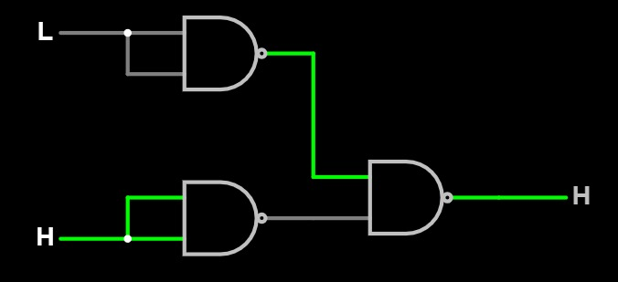
Tabela Verdade 6 |  |  | Circuito correspondente:
E1 | E2 | S1
A (porta) | B (capô) | Alarme
0 | 0 | 0
0 | 1 | 1
1 | 0 | 1
1 | 1 | 1

Exercício 8
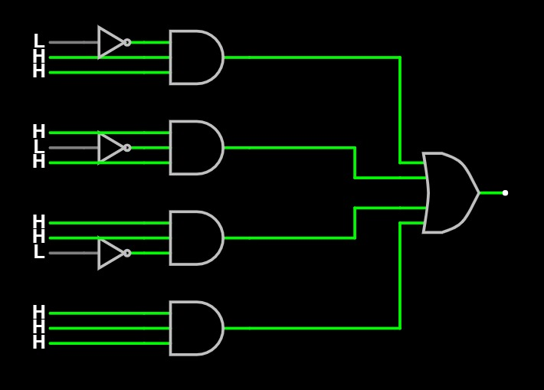
Tabela Verdade 8 |  |  |  | Circuito correspondente:
E1 | E2 | E3 | S1
A | B | C | Votação
0 | 0 | 0 | 0
0 | 0 | 1 | 0
0 | 1 | 0 | 0
0 | 1 | 1 | 1
1 | 0 | 0 | 0
1 | 0 | 1 | 1
1 | 1 | 0 | 1
1 | 1 | 1 | 1

Exercício 9
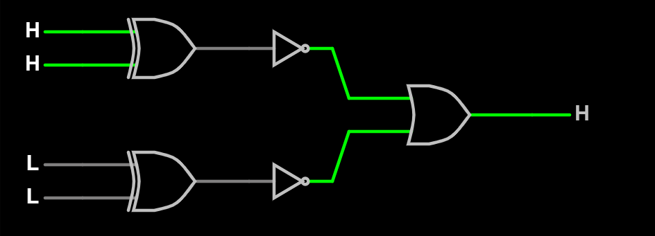
Tabela Verdade 9 |  |  |  |  | Circuito correspondente:
E1 | E2 | E3 | E4 | S1
Sensor (A1A0) | Sensor (A1A1) | Sensor (B1B0) | Sensor (B1B1) | Temperaturas iguais
0 | 0 | 0 | 0 | 1
0 | 0 | 0 | 1 | 1
0 | 0 | 1 | 0 | 1
0 | 0 | 1 | 1 | 0
0 | 1 | 0 | 0 | 1
0 | 1 | 0 | 1 | 1
0 | 1 | 1 | 0 | 0
0 | 1 | 1 | 1 | 1
1 | 0 | 0 | 0 | 1
1 | 0 | 0 | 1 | 1
1 | 0 | 1 | 0 | 1
1 | 0 | 1 | 1 | 1
1 | 1 | 0 | 0 | 0
1 | 1 | 0 | 1 | 1
1 | 1 | 1 | 0 | 1
1 | 1 | 1 | 1 | 1

